Ark1
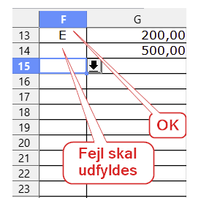
E | 200
E | 500
 | 0
 | -1
E | test

NB Hvis E skal vises med negative tal, så ret formel

